Накладная-№3
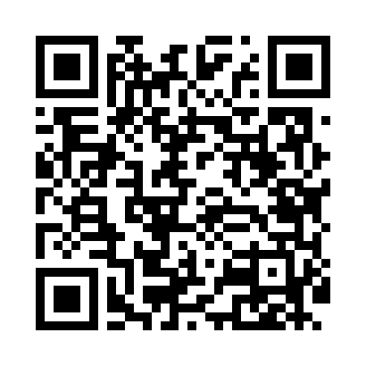
Номер товарно-транспортной накладной: |  |  | Торговый представитель: Amriyev Muhammad
Поставщик: Toshkent falcon fly 2 |  |  | Телефон торгового представителя: +998972880505
Дата отгрузки: 17.12.2025 |  |  | Контрагент: """" Klient
Дата консигнации: |  |  | Адрес:
Доставщик: |  |  | Телефон:
Телефон доставщика:
Время заказа: 17.12.2025 18:02:34
№ | Штрих-код | Название товаров (работ,услуг) | Количество | Количество в кейсе | Цена | Сумма
 |  |  | 50 |  |  | 2320000
1 | 6920241167567 | Пластиковый салатница KB021 DB-67-56 | 5 | 5 шт. | 70,000 | 350,000
2 | 6920241167604 | Пластиковый салатница KB175 DB-67-60 | 10 | 10 шт. | 40,000 | 400,000
3 | 6920241167574 | Пластиковый салатница KB124 DB-67-57 | 10 | 10 шт. | 38,000 | 380,000
4 | 9980453035068 | Пластиковая разделочная доска Геливи PE45×30× 2, 45×30×2 см, XP-35-6 | 1 | 1 шт. | 100,000 | 100,000
5 | 6920245110309 | Пластиковый салатница KB051 DB-67-65 | 4 | 4 шт. | 12,000 | 48,000
6 | 6972544266980 | Зираворлар учун металлдан ишланган идиш BA633 6H balck DB-15-100 | 4 | 4 шт. | 85,000 | 340,000
7 | 6934179000582 | Металический Миска 28cm DB-6-14 | 1 | 1 шт. | 22,000 | 22,000
8 | 6934179000629 | Металический Миска 36cm DB-6-16 | 1 | 1 шт. | 37,000 | 37,000
9 | 6934179000681 | Миска 38 см DB-6-101 | 1 | 1 шт. | 52,000 | 52,000
10 | 6920250097084 | Хлебница Металлическая плетеная DB-97-8 | 4 | 4 шт. | 20,000 | 80,000
11 | 6905621392388 | Металл қошиқ DB-92-38 | 4 | 4 шт. | 40,000 | 160,000
12 | 6934163000369 | Пластмассовая подставка для Бумаги DB-99-36 | 1 | 1 шт. | 111,000 | 111,000
13 | 2010171443665 | Поднос столовый пластмасс 40.5x56 sm XP-11-4 | 2 | 2 шт. | 80,000 | 160,000
14 | 2016513094694 | Поднос столовый пластмасс 35.5x46 sm XP-11-3 | 1 | 1 шт. | 55,000 | 55,000
15 | 6985411525486 | Корзина для бумаг металлическая KD06-136,Garb age Can DB-2-137 | 1 | 1 шт. | 25,000 | 25,000
Итого: 2320000

